상품제안서
아트퓨어 부직포가방 M자 가로형 W3 (32x24x8.5cm) | 상품코드: F27811

 |  |  |  |  |  |  | 02-412-0044 | www.easy1.co.kr
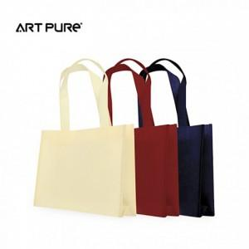

【상세/제작정보】 | 기본수량 미만 인쇄시 비용 추가. 인쇄사이즈별 금액 문의. 1도 인쇄만 가능합니다.(검정, 흰색 중 택1)

【인쇄/포장옵션】 | 실크 / 포장불가능

【공급단가】 | 수량 | 500~ | 1,000~ | 3,000~ | 5,000~ | 10,000~
*VAT별도 | 단가 | 440원 | 430원 | 420원 | 400원 | 390원

【상품 URL】 | http://www.easy1.co.kr/src/goods_detail.php?gdno=27811

